상품제안서
락앤락 쉐이크잇 보틀 600ml | 상품코드: F03019

 |  |  |  |  |  |  | 02-412-0044 | www.easy1.co.kr
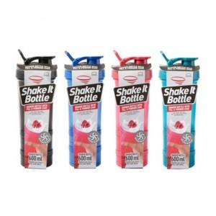

【상세/제작정보】 | * 인쇄시 제품에 부착된 종이닦지는 제거되며 폐기됩니다.

【인쇄/포장옵션】 | 실크 / 포장지포장

【공급단가】 | 수량 | 100~ | 300~ | 500~ | 1,000~ | 3,000~
*VAT별도 | 단가 | 5,880원 | 5,680원 | 5,480원 | 5,290원 | 5,090원

【상품 URL】 | https://easy1.co.kr:443/src/goods_detail.php?gdno=3019

